工作表1
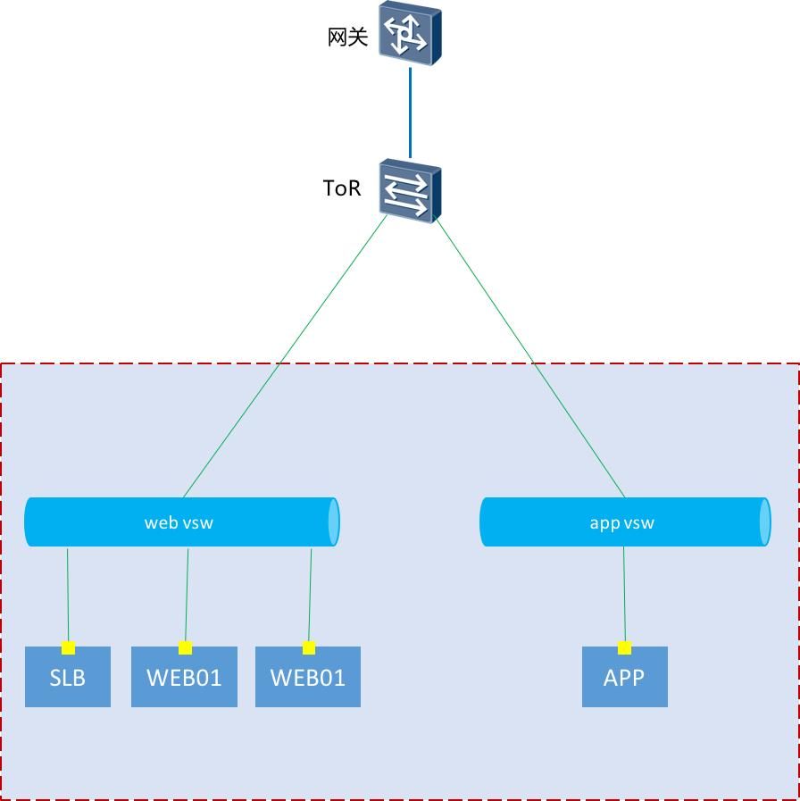
序号 | 类型 | 管理地址 | 用户名 | 密码
1 | 华为交换机 | 172.20.13.30 | admin123 | 1qaz@WSX
2 | 华三交换机 | 172.20.13.149 | cslc | cslc@123
3 | f5 | 172.20.13.188 | admin | zaq1XSW@
4 | ESXI | 172.20.13.170 | admin | 1qaz@WSX3edc

